工作表1
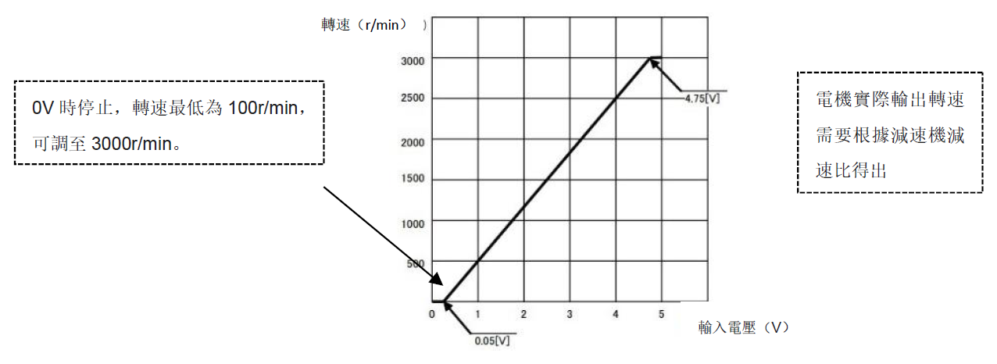
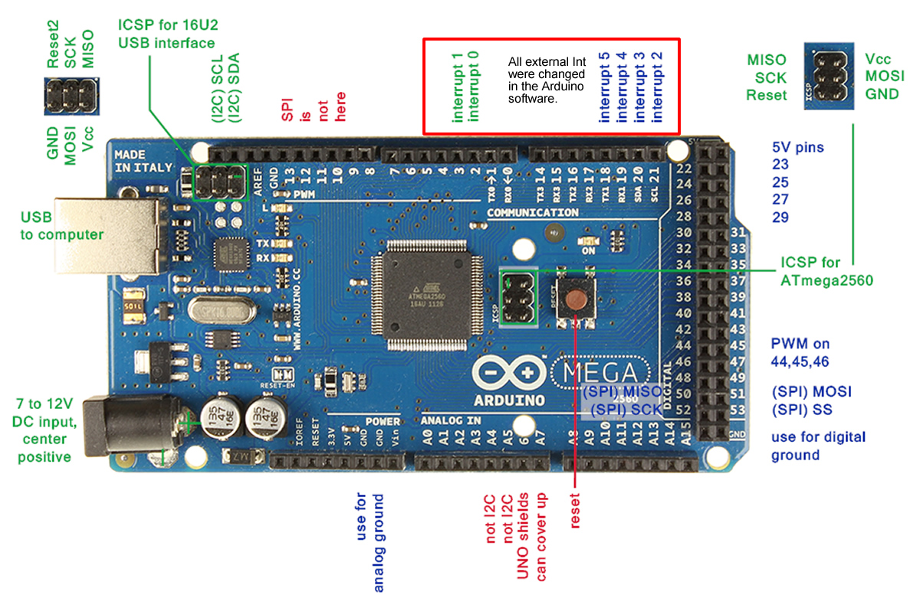
Input |  |  |  | Output |  |  |  | PWM
腳位 | 命名 | 說明 | 備註 | 腳位 | 命名 | 說明 | 備註 | PWM 腳位 | 命名 | 說明 | 備註
X00 |  |  |  | Y00 | 驅動器使能(X0) |  | AGV-BLD-2S CN4-1 | HMI J11.1 |  | VCC+5V
X01 |  |  |  | Y01 | A 電機使能(X1) |  | AGV-BLD-2S CN4-2 | HMI J11.2 |  | VCC+5V
X02 |  |  |  | Y02 | B 電機使能(X2) |  | AGV-BLD-2S CN4-3 | HMI J11.3 |  | ADC
X03 |  |  |  | Y03 | A 電機方向(X3) |  | AGV-BLD-2S CN4-4 | HMI J11.4 | 左馬達Encoder-A | PWM0
X04 |  |  |  | Y04 | B 電機方向(X4) |  | AGV-BLD-2S CN4-5 | HMI J11.5 |  | ADC
X05 |  |  |  | Y05 | 故障清除(X5) |  | AGV-BLD-2S CN4-6 | HMI J11.6 | 左馬達Encoder-B | PWM0
X06 |  |  |  | Y06 |  |  |  | HMI J11.7 |  | ADC
X07 |  |  |  | Y07 |  |  |  | HMI J11.8 | A 電機速度輸入(V1) | PWM2 | 0~5V 模擬電壓輸入
X10 |  |  |  |  |  |  |  | HMI J11.9 |  | ADC
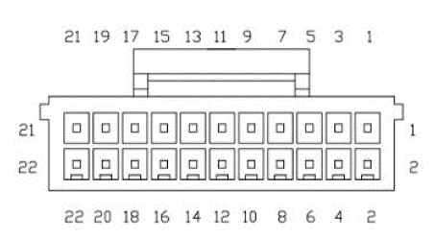
X11 |  |  |  |  |  |  |  | HMI J11.10 | B 電機速度輸入(V2) | PWM2 | 0~5V 模擬電壓輸入
X12 |  |  |  |  |  |  |  | HMI J11.11 |  | ADC
X13 |  |  |  |  |  |  |  | HMI J11.12 |  | PWM5
X14 |  |  |  |  |  |  |  | HMI J11.13 |  | ADC
X15 |  |  |  |  |  |  |  | HMI J11.14 |  | PWM5
X16 |  |  |  |  |  |  |  | HMI J11.15 |  | ADC
X17 |  |  |  |  |  |  |  | HMI J11.16 |  | PWM7
 |  |  |  |  |  |  |  | HMI J11.17 |  | ADC
 |  |  |  |  |  |  |  | HMI J11.18 |  | PWM7
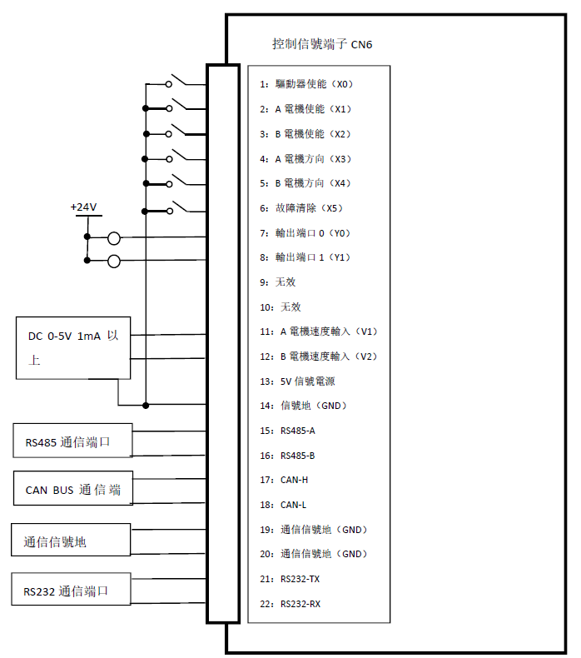
 |  |  |  |  |  |  |  | HMI J11.19 |  | GND
 |  |  |  |  |  |  |  | HMI J11.20 |  | GND

